Pasajeros
 | 2015 |  |  | 2016 |  |  | VAR. % |  |  | Prom Diario | Prom Diario | Prom Diario
 | NAL | INT | Total | NAL | INT | Total | NAL | INT | Total | Nacional | Internacional | Total
ENE | 1,893,323 | 1,000,477 | 2,893,800 | 2,042,278 | 1,146,908 | 3,189,186 | 7.9 | 14.6 | 10.2 | 65,880 | 36,997 | 102,877
FEB | 1,763,475 | 805,988 | 2,569,463 | 1,916,392 | 943,904 | 2,860,296 | 8.7 | 17.1 | 11.3 | 66,082 | 32,548 | 98,631
MAR | 2,108,953 | 1,007,997 | 3,116,950 | 2,228,391 | 1,128,446 | 3,356,837 | 5.7 | 11.9 | 7.7 | 71,884 | 36,401 | 108,285
ABR | 2,094,765 | 985,724 | 3,080,489 |  |  |  |  |  |  | 0 | 0 | 0
MAY | 2,174,191 | 1,043,699 | 3,217,890 |  |  |  |  |  |  | 0 | 0 | 0
JUN | 2,117,281 | 1,082,002 | 3,199,283 |  |  |  |  |  |  | 0 | 0 | 0
JUL | 2,432,123 | 1,278,519 | 3,710,642 |  |  |  |  |  |  | 0 | 0 | 0
AGO | 2,317,500 | 1,214,291 | 3,531,791 |  |  |  |  |  |  | 0 | 0 | 0
SEP | 2,025,041 | 984,372 | 3,009,413 |  |  |  |  |  |  | 0 | 0 | 0
OCT | 2,210,263 | 1,055,171 | 3,265,434 |  |  |  |  |  |  | 0 | 0 | 0
NOV | 2,243,446 | 1,066,251 | 3,309,697 |  |  |  |  |  |  | 0 | 0 | 0
DIC | 2,294,195 | 1,233,965 | 3,528,160 |  |  |  |  |  |  | 0 | 0 | 0
Total | 5,765,751 | 2,814,462 | 8,580,213 | 6,187,061 | 3,219,258 | 9,406,319 | 7.3 | 14.4 | 9.6

Total | 25,674,556 | 12,758,456 | 38,433,012

 | 0.022621003581 | 0.010500667664 | 0.013555012902 | #DIV/0! | #DIV/0! | #DIV/0! |  | 9.7
 | 0.022621003581 | 0.15729317018 | 0.066006948672

Pasajeros Nacionales (miles)
 | 2015 | 2016
ENE | 1,893,323 | 2,042,278
FEB | 1,763,475 | 1,916,392
MAR | 2,108,953 | 2,228,391
ABR | 2,094,765
MAY | 2,174,191
JUN | 2,117,281
JUL | 2,432,123
AGO | 2,317,500
SEP | 2,025,041
OCT | 2,210,263
NOV | 2,243,446
DIC | 2,294,195

Pasajeros Totales (miles)
 | 2015 | 2016
ENE | 2,893,800 | 3,189,186
FEB | 2,569,463 | 2,860,296
MAR | 3,116,950 | 3,356,837
ABR | 3,080,489
MAY | 3,217,890
JUN | 3,199,283
JUL | 3,710,642
AGO | 3,531,791
SEP | 3,009,413
OCT | 3,265,434
NOV | 3,309,697
DIC | 3,528,160

Pasajeros Internacionales (miles)
 | 2015 | 2016
ENE | 1,000,477 | 1,146,908
FEB | 805,988 | 943,904
MAR | 1,007,997 | 1,128,446
ABR | 985,724
MAY | 1,043,699
JUN | 1,082,002
JUL | 1,278,519
AGO | 1,214,291
SEP | 984,372
OCT | 1,055,171
NOV | 1,066,251
DIC | 1,233,965

pasajeros por terminal
 | Terminal 1 |  |  |  |  | Terminal 2 |  |  |  |  | Totales
 | Nacional |  | Internacional |  | Total | Nacional |  | Internacional |  | Total | Nacional |  | Internacional |  | Total
 | llegadas | salidas | llegadas | salidas |  | llegadas | salidas | llegadas | salidas |  | llegadas | salidas | llegadas | salidas
Ene | 601,228 | 575,217 | 297,520 | 297,048 | 1,771,013 | 445,182 | 420,651 | 276,085 | 276,255 | 1,418,173 | 1,046,410 | 995,868 | 573,605 | 573,303 | 3,189,186
Feb | 544,764 | 536,391 | 250,027 | 241,995 | 1,573,177 | 420,518 | 414,719 | 226,776 | 225,106 | 1,287,119 | 965,282 | 951,110 | 476,803 | 467,101 | 2,860,296
Mar | 627,368 | 652,536 | 288,466 | 308,371 | 1,876,741 | 472,482 | 476,005 | 255,026 | 276,583 | 1,480,096 | 1,099,850 | 1,128,541 | 543,492 | 584,954 | 3,356,837
Abr
May
Jun
Jul
Ago
Sep
Oct
Nov
Dic
Total | 1,773,360 | 1,764,144 | 836,013 | 847,414 | 5,220,931 | 1,338,182 | 1,311,375 | 757,887 | 777,944 | 4,185,388 | 3,111,542 | 3,075,519 | 1,593,900 | 1,625,358 | 9,406,319

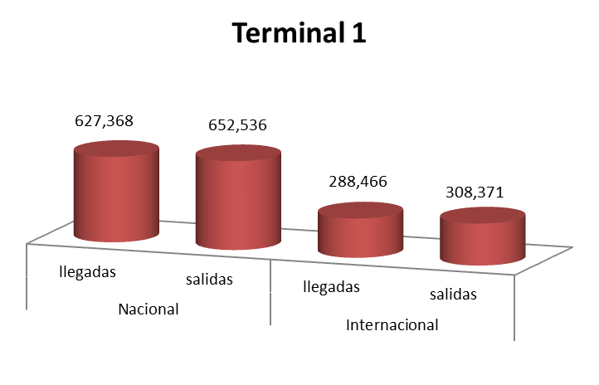

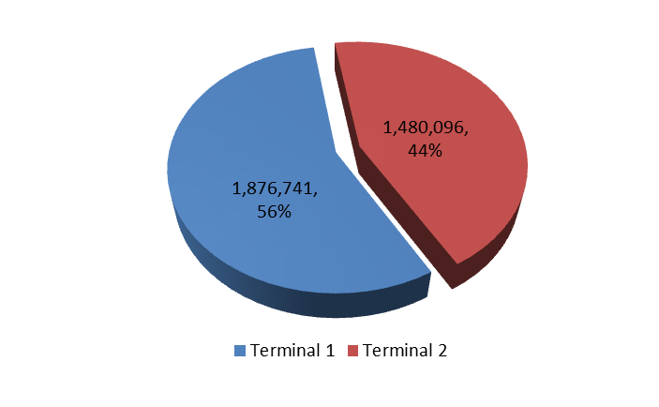

 | Nacional |  | Internacional |  | Total
 | llegadas | salidas | llegadas | salidas
Ene | 1,046,410 | 995,868 | 573,605 | 573,303 | 3,189,186
Feb | 965,282 | 951,110 | 476,803 | 467,101 | 2,860,296
Mar | 1,099,850 | 1,128,541 | 543,492 | 584,954 | 3,356,837
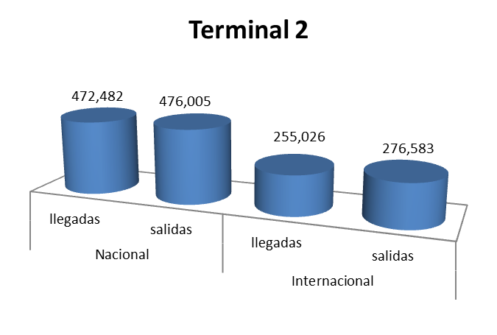
Abr
May
Jun
Jul
Ago
Sep
Oct
Nov
Dic
Total | 3,111,542 | 3,075,519 | 1,593,900 | 1,625,358 | 9,406,319

Operaciones
 | 2015 |  |  | 2016 |  |  | VAR. %
 | NAL | INT | Total | NAL | INT | Total | NAL | INT | Total
ENE | 26,038 | 9,184 | 35,222 | 26,250 | 10,035 | 36,285 | 0.8 | 9.3 | 3.0
FEB | 23,438 | 7,952 | 31,390 | 24,888 | 9,101 | 33,989 | 6.2 | 14.4 | 8.3
MAR | 26,704 | 9,170 | 35,874 | 26,619 | 10,118 | 36,737 | -0.3 | 10.3 | 2.4
ABR | 26,019 | 9,047 | 35,066
MAY | 26,515 | 9,432 | 35,947
JUN | 25,030 | 9,388 | 34,418
JUL | 27,207 | 10,160 | 37,367
AGO | 27,083 | 9,995 | 37,078
SEP | 25,224 | 9,036 | 34,260
OCT | 27,026 | 9,553 | 36,579
NOV | 26,612 | 9,457 | 36,069
DIC | 27,202 | 10,289 | 37,491
Subtotal | 76,180 | 26,306 | 102,486 | 77,757 | 29,254 | 107,011 | 2.1 | 11.2 | 4.4
Total | 314,098 | 112,663 | 426,761
Operaciones Nacionales
 | 2015 | 2016
Ene | 26,038 | 26,250
Feb | 23,438 | 24,888
Mar | 26,704 | 26,619
Abr | 26,019
May | 26,515
Jun | 25,030
Jul | 27,207
Ago | 27,083
Sep | 25,224
Oct | 27,026
Nov | 26,612
Dic | 27,202
Operaciones Totales
 | 2015 | 2016
Ene | 35,222 | 36,285
Feb | 31,390 | 33,989
Mar | 35,874 | 36,737
Abr | 35,066
May | 35,947
Jun | 34,418
Jul | 37,367
Ago | 37,078
Sep | 34,260
Oct | 36,579
Nov | 36,069
Dic | 37,491

Operaciones Internacionales
 | 2015 | 2016
Ene | 9,184 | 10,035
Feb | 7,952 | 9,101
Mar | 9,170 | 10,118
Abr | 9,047
May | 9,432
Jun | 9,388
Jul | 10,160
Ago | 9,995
Sep | 9,036
Oct | 9,553
Nov | 9,457
Dic | 10,289

Carga
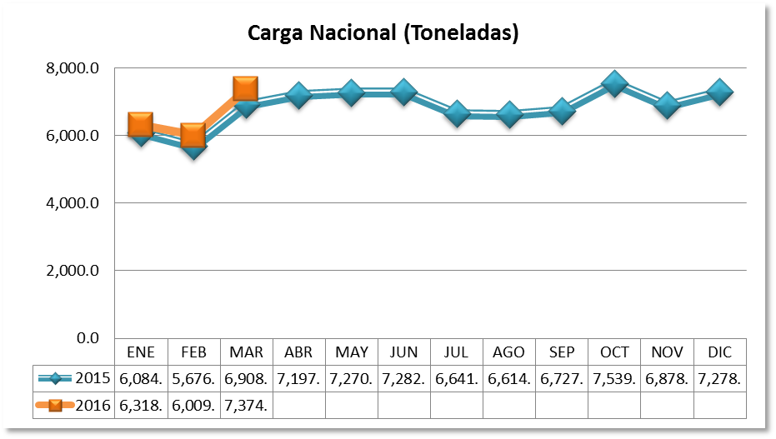
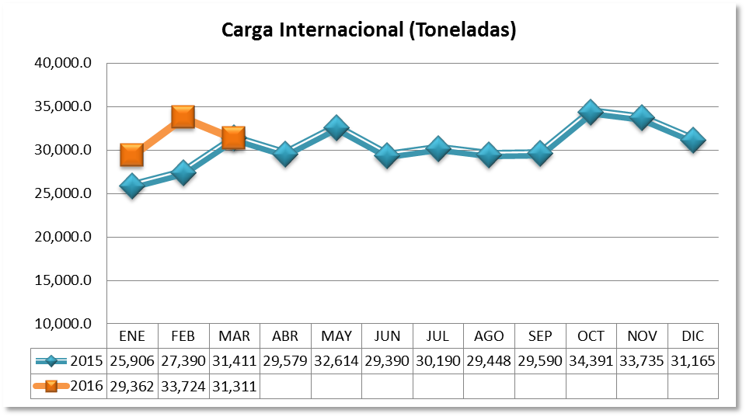
CARGA EN TONELADAS
 | 2015 |  |  | 2016 |  |  | Variación Porcentual
 | NAC | INTER | TOTAL | NAC | INTER | TOTAL | NAC | INTER | TOTAL
ENE | 6,084.50 | 25,906.09 | 31,990.59 | 6,318.32 | 29,362.01 | 35,680.33 | 3.84 | 13.34 | 11.53
FEB | 5,676.82 | 27,390.30 | 33,067.12 | 6,009.49 | 33,724.63 | 39,734.12 | 5.86 | 23.13 | 20.16
MAR | 6,908.54 | 31,411.04 | 38,319.58 | 7,374.39 | 31,311.69 | 38,686.08 | 6.74 | -0.32 | 0.96
ABR | 7,197.33 | 29,579.53 | 36,776.86
MAY | 7,270.79 | 32,614.55 | 39,885.34
JUN | 7,282.55 | 29,390.69 | 36,673.24
JUL | 6,641.55 | 30,190.76 | 36,832.31
AGO | 6,614.77 | 29,448.17 | 36,062.94
SEP | 6,727.18 | 29,590.74 | 36,317.92
OCT | 7,539.63 | 34,391.81 | 41,931.44
NOV | 6,878.20 | 33,735.23 | 40,613.43
DIC | 7,278.56 | 31,165.78 | 38,444.34
Subtotal | 18,669.86 | 84,707.43 | 103,377.29 | 19,702.20 | 94,398.33 | 114,100.53 | 5.53 | 11.44 | 10.37
Total | 82,100.42 | 364,814.69 | 446,915.11

Carga por Terminal
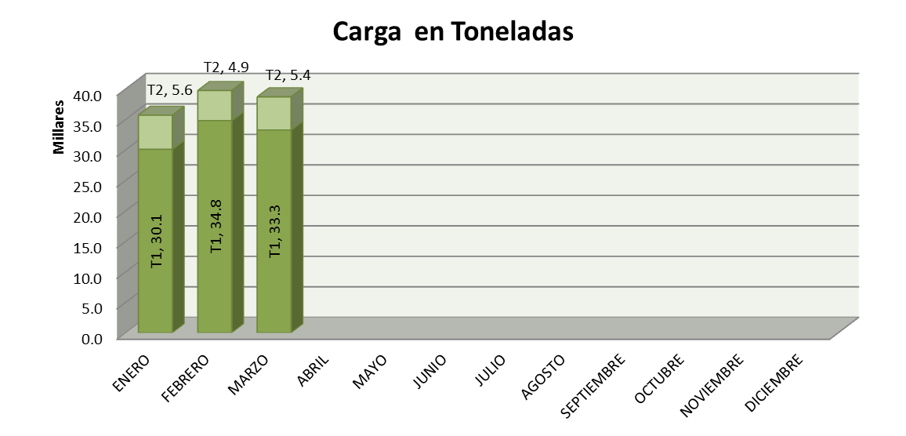
CARGA EN TONELADAS
 | 2016
 | T1 | T2 | TOTAL
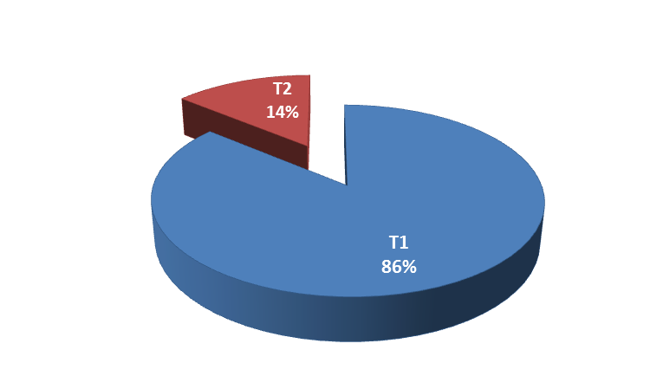
ENERO | 30,091.7 | 5,588.7 | 35,680.3
FEBRERO | 34,802.0 | 4,932.1 | 39,734.1
MARZO | 33,257.4 | 5,428.7 | 38,686.1
ABRIL |  |  | 0.0
MAYO |  |  | 0.0
JUNIO |  |  | 0.0
JULIO |  |  | 0.0
AGOSTO |  |  | 0.0
SEPTIEMBRE |  |  | 0.0
OCTUBRE |  |  | 0.0
NOVIEMBRE |  |  | 0.0
DICIEMBRE |  |  | 0.0
Total | 98,151.1 | 15,949.4 | 114,100.5

